2024년 단가 수정
목록 | 거래처 | 제품명 ( cc / vial) | 1box / 개 | 구입 시 가격 (부가세포함) | 기타 |  | 기타 | 메모(내고 및 기타)
보톡스 | 엘러간 | 엘러간 50U | 1 | 87,010
 | 종근당 | 원더톡스 200U >25,000 | 1 | 28,000 | 최저가 30,000원 기본
 |  | 원더톡스 100U | 1 | 17,000
 | 멀츠 | 제오민 100U | 1 | 110,000 |  |  | 바디 390,000 | 1vial 110,000
 |  | 레디어스 1실린지 | 1 | 200,000
 | 메디톡스 코리아 | 코어톡스 뉴럭스 100u | 1 | 14,000
 |  | 메디톡신 200U 25,000 / 100개기준 | 1 | 25,000
 |  | 코어톡스 100U 1박스 10개 | 1 | 33,000 |  |  |  | 36,000 / 1개 16,500
필러 | 쥬비덤 | 볼루마 2cc | 1 | 189,970 | 1cc 350,000 소비자가 / 1팩 2cc |  |  | 5박스이상 10만원 (1박스 5vail
 |  | 볼벨라 2cc | 1 | 189,970 | 1cc 350,000 소비자가 / 1팩 2cc |  |  | 1cc 94,985 (1박스 2a 189,970)
 | 엘란쎄 싱크레어코리아 | 엘란쎄 10박스 - S 384,648 / M 465,300 (1박스 2CC) 영국회사 중국회사로 인수합병되었다. 최종오너 중국 한국 시술가 1CC - 70~80 중국 시술가 1CC - 200~250 가격대비 중국환자가 한국에서 찾는경우가 많다. S - 함량은 동일하나 주성분 PCL 지속기간이 다름 2년 M - 지속기간 4년 L,E - 단종 |  |  | 10박스 - S 384,648 / M 465,300 (1박스 2CC)
 | 갈더마 (레스틸렌) | 리도카인 0.5ml | 1 | 77,000
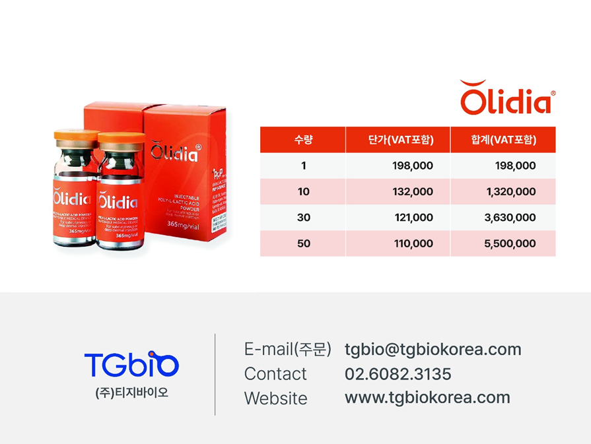
 |  | 리도카인 1cc | 1 | 126,500
 |  | 아이라이트 0.5cc |  | 77,000
 |  | 리토카인 1CC | 1 | 128,000
 |  | KISS 1cc | 1 | 110,000 | 99000
 |  | 비탈라이트 1cc | 1 | 93,500 | 스타일에이지 엑셀 하드 85,000 / 기본 73,000 - 부포 100박스
 |  | 볼림 1ml 1cc | 1 | 99,000
 |  | 디파인 1cc | 1 | 99,000 | 눈밑 볼림 + 리파인
 |  | 리파인 1ml | 1 | 99,000
 |  | 스컬트라 1병 | 1 | 286,000 | 10개 주문시 1개당 308,000 > 286,000으로 가격인하 노희중 부장님
 | 티지바이오 | 올리디아 1병 | 1 | 198,000 | 본사발주 진행 시 50개 이하 110,000 진행예정
 | 메디톡스 코리아 | 아띠에르 클래식 1cc | 1 | 16,000 |  | 1박스 2개
 |  | 아띠에르 인텐시브 1cc | 1 | 16,000 |  |  |  | 30000
 | LG | 와이솔루션 360a | 1 | 49,500 | #눈밑꺼짐필러 1cc - 와이5 #경계필러 1cc - 와이3 #팔자+마리오네트필러 2cc - 와이5 | 27 |  | 32박스 발주시 60,500
 |  | 와이솔루션 540s | 1 | 49,500
 | 종근당 | 비소프트 2S | 1 | 140,000
 |  | 비소프트 M | 1 | 70,000
 | 제테마 | 에피티크 EVE S | 50cc | 300,000 | 6천원 300cc / 1박스 10개 2cc x 10 = 120,000원 / 5박스(50개) 100cc 60만원 | 1cc 79,200 (1박스 2cc 144,000)
리프팅 팁 | 케어캠프 | 울쎄라 Transducer | 1 | 3,200,000 | 1ea=350만원 3ea=각320만원 5ea=각305만원 씩에 발주됩니다. *다 쓴팁이 3개 이상 모였을 시에 케어캠프(결제 담당자)에 전달을 주시면 각 30만원씩 차감을 드리고 있습니다. 1ea=320만원 3ea=각290만원 5ea=각275만원 구월점은 현재 5개 씩 주문을 하는 패턴임으로 개당 305만원 발주입니다
 |  | 울쎄라 Transducer_m | 1 | 300,000 | 3,200,000 + 300,000
 | 원텍 | 올리지오 페이스 - 1박스 5개 (시술면적 4cm) | 5 | 1,650,000 | Oligio Face Tip(1box/5ea) + Coupling Oil(1box/30ml*5ea) + Return Pad(1box/10ea)
 |  | 올리지오 아이 - 1박스 5개 ( 시술면적 0.25cm²) | 5 | 1,650,000 | Oligio Eye Tip(1box/5ea) + Coupling Oil(1box/30ml*5 ea) + Return Pad(1box/10ea)
 | 클래시스 | 슈링크(3.0 /4.5) 12,000샷 |  | 1,320,000 | 기본가격 12,000샷 140만원 - 300샷 35,000원 (+ 62,900) / 각각 : 20,000샷 220만원
 | 본사발주 | 리프테라 3.0 |  | 990,000 | 펜타입 99만원 (240,000샷) / 3000샷 12,300원(+ 116,400) |  |  |  | 일반팁 33만원(600샷)-100샷당 55,000원
 |  | 리프테라 4.5 |  | 990,000 | 라인타입 99만원 (14,000샷) / 300샷 21,200원(+ 153,700) |  |  | 1개 | 일반팁 33만원(600샷)-100샷당 55,000원
실리프팅 | 아프로메디온 | 올리쥬W 라인32 | 10줄 | 198,000 | 1박스 10개 할인해서 198,000원 / 원래 기본단가 개당 55,000원 > 300개 540만원 (부가세 미포함) | 300개발주 (30박스) 15박스 keep 1줄 19,800 (할증가)
 | 본사발주 | 잼버 1박스(20줄) F21G | 2 | 30,000
 |  | F23G | 2 | 28,000
 |  | I23G | 2 | 26,000
 | 제테마 | 이마거상 에피티몬 씬 | 20줄 | 35,200 | 1팩 4줄 - 25팩(100줄) 35,300(1줄 8,825원) / 50팩(200줄) 30,800(1줄 7,700원) | 1팩 4줄 / 25팩(100줄) 35,200(1줄 8,800원)
 |  | 잼버 T - 에피티콘 (본사발주 19,800 - 50팩(100줄이상 17,600) | (10개) 20줄 | 26,400 | 1팩 2줄 - 정가 28,600원 / 50팩이상 26,400원
 |  | 잼버실 | (10개) 20줄 | 28,600 | 1팩 2줄 50팩이상 26,400원 | 19,800원 부가세 포함(할인가 15,400원)
 | 울트라브이 | 21g 하이코 케뉼라(1팩 20개- 40줄) | 1팩 40줄 | 88,000 | 하이코 케뉼라 44만원(할인정책 5박스 38.5만원 10박스 33만원)
 | 뷰티다움 | 민트리프트 파인 18cm | 20 | 362,000 | 1박스 20줄 | 1박스 20개 |  |  |  |  |  | 17개 2200만원 / 개별 110만원 / 김목화이사님 990,000
스킨부스터 | PS53(샤넬주사) |  | 3cc | 70,000 | 10box 단위, 6ml x 5vials 1box 기준 - 7만원6CC 10개 (PN + HA 6cc) |  |  | 21g 11cm/0.32cm
 | 쥬베룩 | 쥬베룩 50mg 1vail | 1박스 10개(132,000) | 132,000 | 10개 132,000 / 1개 13,200 > 수가표 1cc 110,000 > 마진 96.800 3박스(30개) 발주하셔서 121,000원(부가포함) / 2박스(20개) 발주 하시면 143,000원(부가포함) 3cc 1회 350,000 소비자가 / 1vial 209,000 > 10vial 132,000 / 30 121,000/50 110,000 2cc - 6,187 8cc - 24,750 ns 6~8cc | 1병 8cc 믹스해서 / 2cc 체험가 22만원
 | 본사발주 | BDLP 엑소좀 / 핑크 | 3 | 200,000 | 2vail(20mg_5ml) * 5set 3개 200,000
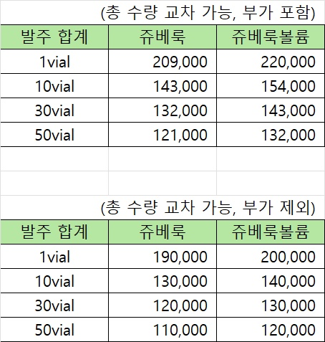
 | 파마리서치 | 리쥬란 스킨부스터 | 3 | 100,000 | 1박스 4cc 3개 / 10개 발주시 +2 - 1박스당 12->10만원할증 | 4cc 99,000원
 |  | 리쥬란 힐러 4cc (2cc * 1ea) | 2 | 194,700 | 11/23 업뎃 선결제 3%할인단가 188,860 1박스 - 2cc 2개 | 기존단가 330,000
 |  | 리쥬란 아이 1cc | 1 | 54,520 | 선결제 3%할인단가 52,800 1박스 - 1cc 1개 | 기존단가 92,400 |  | 330000 |  | 키즈 리쥬비엘 W | 100/200 CC 단가 만원초반대
 |  | 리쥬란 HB 1cc | 1 | 57,120 | 선결제 3%할인단가 55,400 1박스 - 1cc 1개 | 동일 |  | 92400 |  | 볼림 리쥬비엘 V
 |  | 나노소프트 | 1 | 11,000
 | 케이부스터코리아 | 핑크주사 3mm 6vial - 눈꽃셀단가로 | 6 | 99,000 | 3cc 99,000원 소비자가 / 1박스 - 3cc 6개 | 잼버 |  | 15cm(5box)
 |  | 눈꽃주사 5mm 5vial | 5 | 220,000 | 2.5cc 99,000원 소비자가 / 1박스 - 5cc 5개 / 2.5ccc 1명사용 총 10명 사용분 | 26400
 | 종근당 - 고객판매용 | 베네브 2.2ml 5개 / 아기주사 - 미국정품 | 1 | 110,000 | 3cc 79,000원 소비자가 / 1박스 10cc - 2.2ml 5개 | 1박스5박스 - 1개 3CC |  | 바이오에프디엔씨
 | ㈜아이더마바이오 | NCTF135HA 필메드(샤넬주사) (3cc*10vial) | 10 | 545,810 | 3cc*10vial - 10박스(100개)
 |  | 필메드니들 | 30 | 450,000
 | 메디톡스 | 뉴라덤 3mm 3vial | 3 | 45,000 | 1박스 - 3cc 3개 / 원가 80,000 ->사입가 45,000원
 | LG | ASCE+ 엑소좀 5mm 5개 | 5 | 440,000 | 1박스 5mm 5개 | 엑소힐러 25만원 단가 21,500 (10박스) (1박스 10개) - 아프로메디온
 | 휴메딕스 | 셀 엑소좀 ASCE 1.5배 |  |  | 100개주문시 1바이알 66,000 - 소비자 30~50만원 사이 | 샘플진행
 | 본사발주 | 라인셀핏 10cc / 바디 100c | 1 | 90,000 | 1박스(10cc 5개) - 바디 30cc(3병)으루 100cc / 이중턱 원액 10cc | 이진백대표 - 유명상님발주 010 7222 4872
 | 한국비엠아이 | 릴리이드 M 5cc 10vial | 10 | 225,000 | 1박스 - 5cc 10개 | 1박스 225,000 / 10박스 175,000 |  | 80000
 | 뉴스템(와이제이랩) | 시크릿용 베베주사 10cc*10vial / 아기주사 3cc - 인젝 / 도포 2CC | 10 | 495,000 | 1박스 (총100cc) / 5+1, 10+3 할증 / 금색은색 한세트 - 5CC 1:1 10CC 한분당 3CC 세명 분 | 공식단가 55만원 -> 495,000원 프로모션 할인
 | 엠제이바이오메드 | 잘루프로 클래식 (3cc*2set) | 2 | 198,000 |  |  |  | 기본가 66만 10박스단위 / 44만 헤어 66만 5박스 55만
 |  | 잘루 HMW (2.5cc*1set) | 1 | 165,000 | 할증정책 10+1/30+5/40+10 | 줄기세표 20만PPN+PDRN |  | 10vial 5개
 |  | 싸이토케어516 (에르메스주사) (5cc*10vial) | 10 | 330,000 | 10박스(100개) 주문시 550,000 -> 4,400,000 ->21년 |  |  | 할증정책 10+1/30+5/40+10
 |  |  |  |  | 5박스 38.5 / 10박스 33만원 -> 23년 | 100 + 35 / 단가 99,000 1바이얼
 | 울트라브이 | 울트라콜 100 6cc 10vial | 10 | 1,320,000 | 100cc 3회 240,000 소비자가 / 단가 132,000 / 1바이알 6cc / 1cc 22,000 | 울트라콜 100 3cc 1회 - 240,000 - 141,000 마진 - 96,000 싱클레어 코리아 | 1BOX 10개 | 30개 110
 | 울트라브이 | 울트라콜 200 4cc 10vial / 100개주문시 45(+) | 10 | 1,980,000 | 4cc 1회 360,000 소비자가 / 단가 198,000 / 1바이알 4cc / 1cc 49,500 | 울트라콜 200 눈밑1CC 1회 220,000 - 187,000마진 - 139,000 싱클레어 코리아 | 50vial | 20개 165
 | 대웅제약 | 브이올렛 2mm | 1 | 110,000 |  | https://www.shop.co.kr/front/intro/login
 | 휴온스 | 백옥(비치라이트) 600mg | 10 | 31,500 | 1박스 10개
싸이모신알파 |  | 일반태반 프라세인엠주(지하거추출물) 2mg 50앰플 1박스 / 10앰플 - 국산 | 10 |  | 1박스 10개
1박스 29795 |  | 신데렐라 (안티옥신) 5m 25앰플 | 25 | 44,000 | 라이넥 태반 1박스(50) 322,000
2CC 2개 |  | 감초 20mm 50앰플 | 50 | 165,000 | 신데렐라 10앰플 25mg 20,000 - 치옥토신 - 세종메딕스
 | 세종메딕스 | 마늘(프로티민주) 10mm 10앰플 | 10 | 25,000 |  | 비타민 b 삐콤헥사 50앰플 11,800 - 세종메딕스
 |  | 비타민C 2mm 50앰플 | 50 | 13,150 | 30갑주문시(16만원 페이백) / 900,000 | 비타민d : 아나칼 20만iu 10앰플 36,000 - 세종메딕스
 |  | 아르기닌 100mm 10g | 10 | 150,000 | 10갑 주문시 44만원
 |  | 블루 밸런스 10mm 10ml | 10 | 76,830 | 미네랄 10mm 10개 45,000 - 세종메딕스
 | 파마리서치 | 싸이모신 알파 1갑 | 1 | 24,800
 | 더샵 | 플라몬 태반 2mm 10앰플 | 10 | 55,000 | 2ml 10개 2box / 55,000원
 | 에이치케이이노엔 | 비타민B (비코라인) 2mm 50앰플 | 50 | 36,000 | 1박스 50 65,000
 |  | 오마프페리362 |  | 23,595 |  |  |  | 1갑
 |  | 가다실9 1박스 10개 | 10 | 145,900
 |  | 비타민D (비타디보) 1mm 10앰플 | 10 | 36,000 | 비타민d : 아나칼 20만iu 10앰플 36,000 - 세종메딕스
 |  | 삭센다(식욕조절주사펜) | 1 | 74,405
 | 더마유 |  |  |  | 골드 / 백금 플레티넘 PTT 앰플 3MM 8 220,000 > 1앰플 27,500 > 수분초음파 + 제네시스
 |  |  |  |  | 플라필 3MM 40개 - 20명 220,000 > 1인 11,000
 | 룬샷 | 23G 캐눌라 (50mm) | 5 | 235,000
 |  | 27G 캐눌라 (50mm) | 5 | 235,000

